상품제안서
버튼 오거나이저 로고 인쇄 각인 단체 주문제작 다이어리 | 상품코드: F26305

 |  |  |  |  |  |  | 02-412-0044 | www.easy1.co.kr
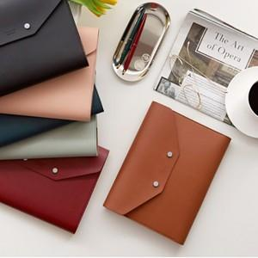

【상세/제작정보】 | 아카이브 내지노트 추가 문의. 레이저 각인및 불박 별도 문의. 금형제작비용 별도발생 기본수량미만 인쇄시 추가비용.

【인쇄/포장옵션】 | 실크 / OPP(비닐)

【공급단가】 | 수량 | 100~ | 300~ | 500~ | 1,000~ | 3,000~
*VAT별도 | 단가 | 22,120원 | 21,770원 | 21,240원 | 20,700원 | 20,350원

【상품 URL】 | http://www.easy1.co.kr/src/goods_detail.php?gdno=26305

